Итоги теста
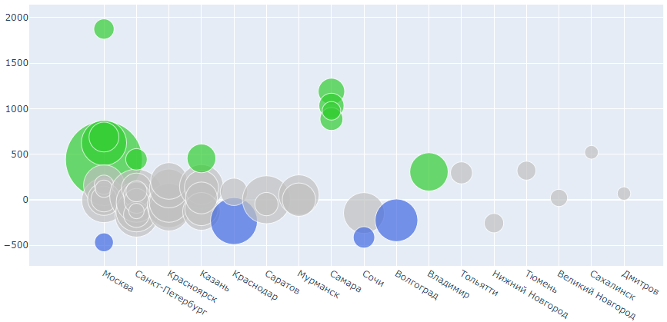
Результаты А/В теста по способу информирования клиентов
банер в приложении / пуш-уведомления

2 019,66
+ 123 р
57.4 %
+ 2,5 %
16
53
47 833
 | Размер среднего чека | Конверсия в покупку | Города | Торговые точки (ТТ) | Клиенты |  | Город | ТТ | % выборки ТТ | % выборки Города
 |  |  |  |  |  | пуш-уведомление | 3 | 11 | 24% | 32%
Группа А |  |  |  |  |  | банер в приложении | 2 | 4 | 8% | 6%
 |  |  |  |  |  | нейтральные | 11 | 38 | 68% | 62%

2 143,30
59.9 %
Группа В |  |  |  |  |  | всего клиентов | 52142

Исход эксперемента по городам
Исход эксперемента по ТТ

размер ТТ

Вывод:
1. На всей выборки пуш-уведомления работают лучше со статистической значимостью. 2. По сегментам (города и торговые точки) в 68% разница не стат.значима 3. Конверсия ведет себя также как и средний чек, в т.ч. на сегментах 4. Настораживает разница средних платежей в Самаре. Требуется доп.проверка.

Мои предложения:
1. Переключаем города с положительным исходом на пуш-уведомления (Москва, Самара?, Владимир) 2. Для получения значимого результата по остальным городам нам не хватило наблюдений. Проанализировать срок проведения исследования по калькулятору кол-ва наблидений по MDE.

Количество наблюдений по городам и группам
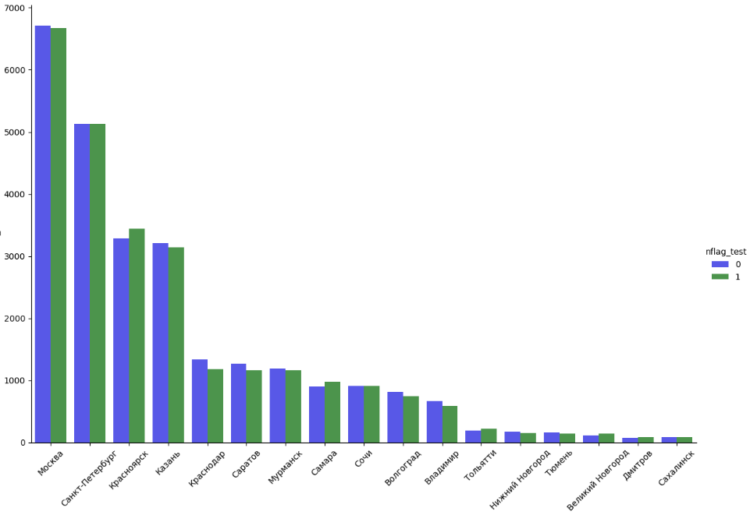

Структура распределения чеков по всей выборке по группам

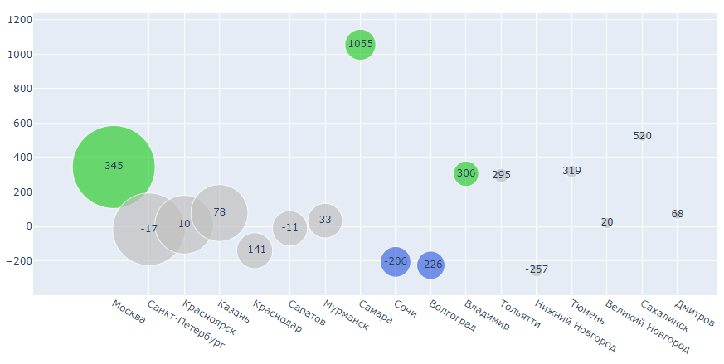
Разница в среднем чеке по размерам городов

Разница в среднем чеке по городам с разбивкой по ТТ

